Лист1
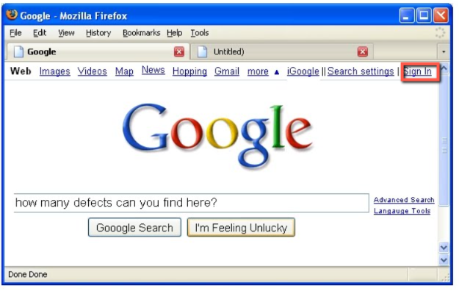
Bag | Skrin | Bag | Skrin
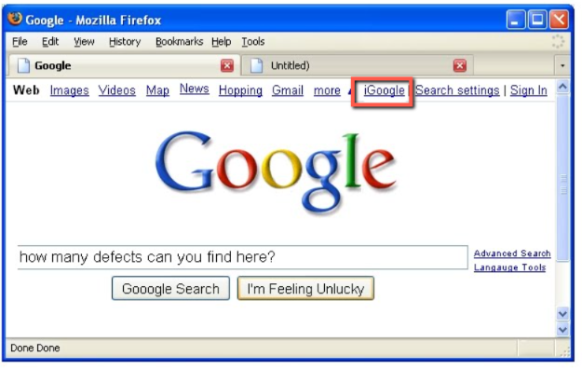

In - з великої літери. Має бути з маленької |  | Не існує iGoogle

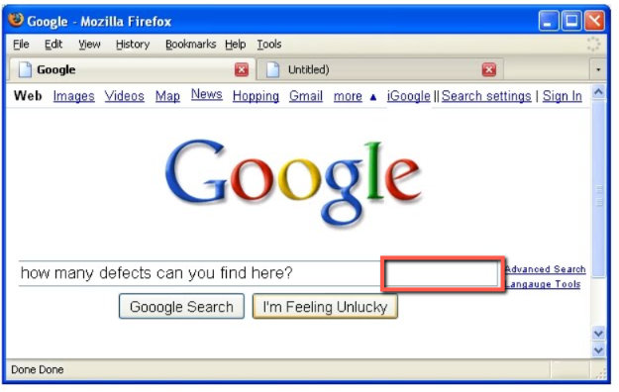
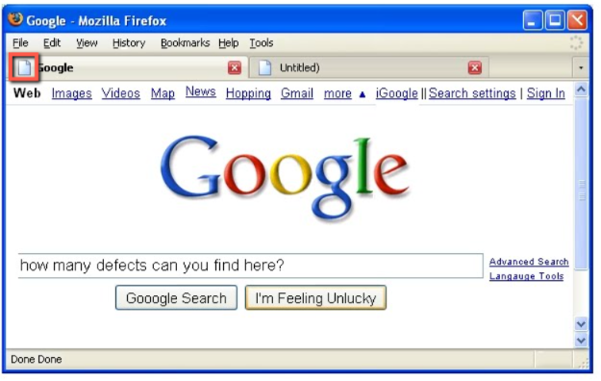

 |  | Не відображається лого сайту
Відсутній функціонал звукового пошуку.
Має бути значок мікрофону

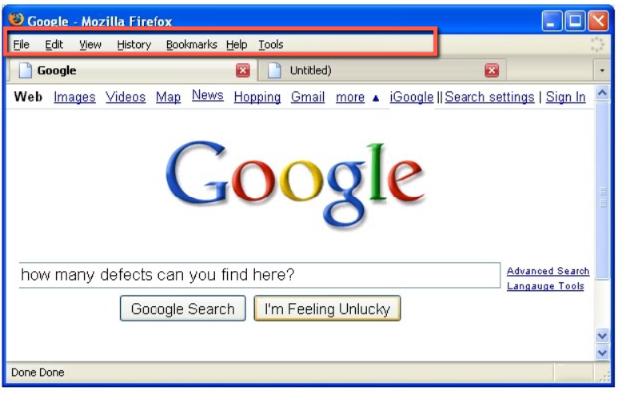
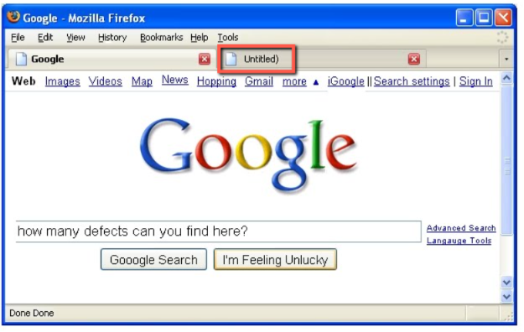

 |  | Не вірна назва сайту. Зайва дужка
Цієї панелі не має бути у шапці браузера

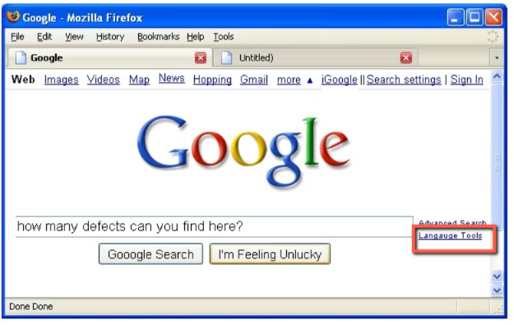
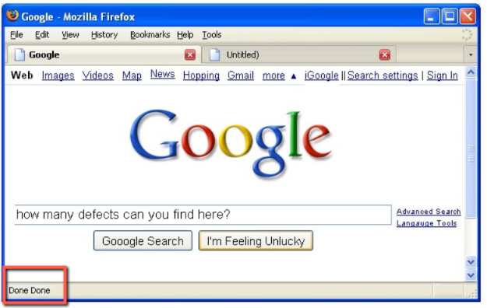

Помилка у слові "language" |  | Подвійний результат завантаженості сторінки
 |  | Done має бути один раз

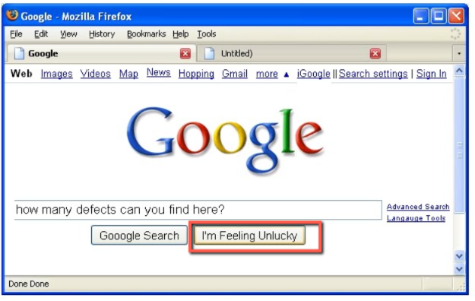

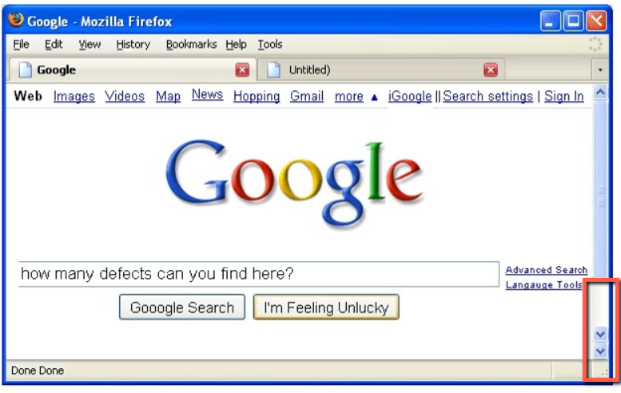

Некоретна назва кнопки |  | На скролі подвійна стрілка вниз.
 |  | Має бути одна.

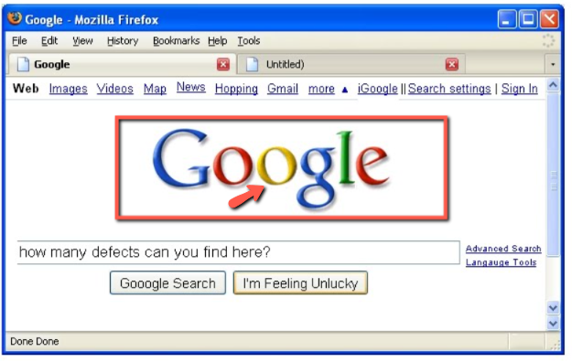
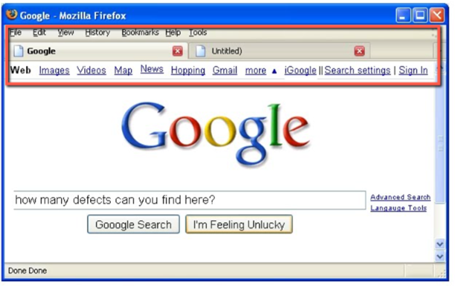

На другій літері "о" відсутня тінь |  | Відстуня строна вводу URL

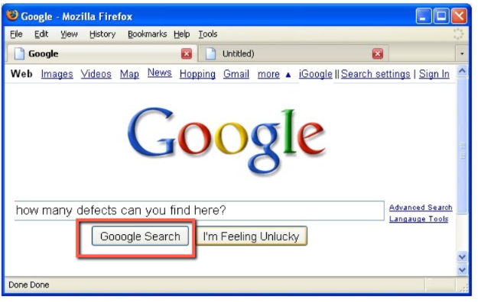

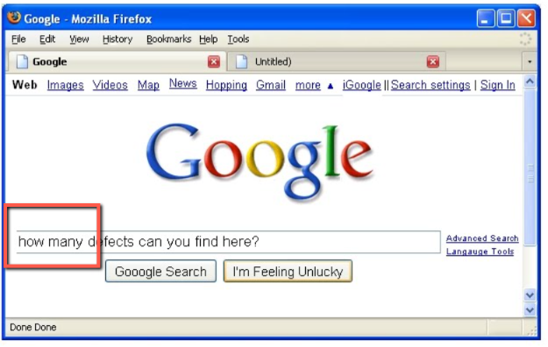

Помилка у слові Google - зайва одна літера "о" |  | Строка пошуку на стартовій сторінці Google з лівої сторони не має межі

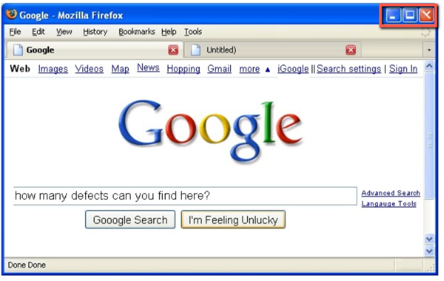
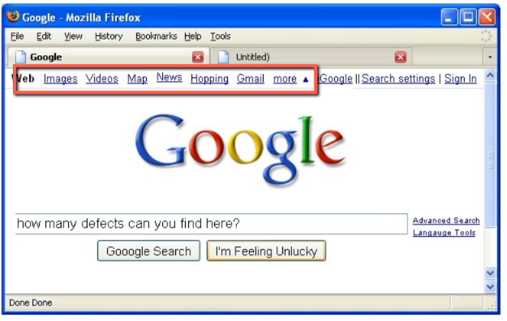

Значки згортання-розгортання-закривання браузеру у правій верхній частині відображені некореткно
 |  | Слова розміщені на різному рівні

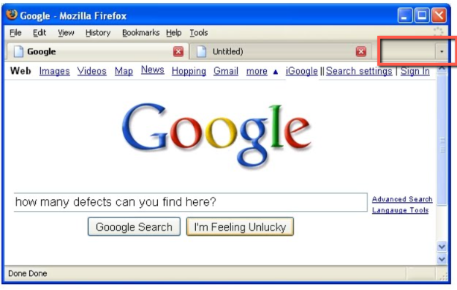

Стрілка відкривання закладок без наявності самих вкладок

